Metodo del Gasto
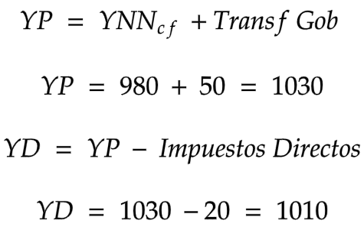
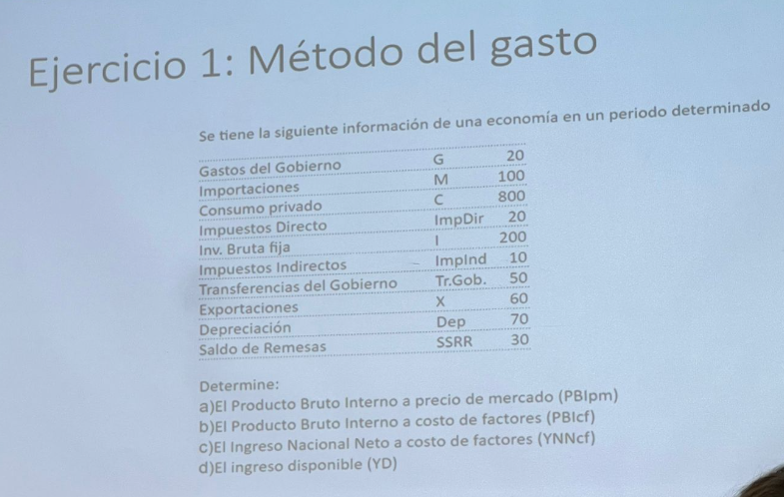

 | G | 20
 | M | 100
 | C | 800
 | IMPDIR | 20
 | I | 200
 | IMPIND | 10
 | TRGOB | 50
 | X | 60
 | DEP | 70
 | SSRR | 30

A)
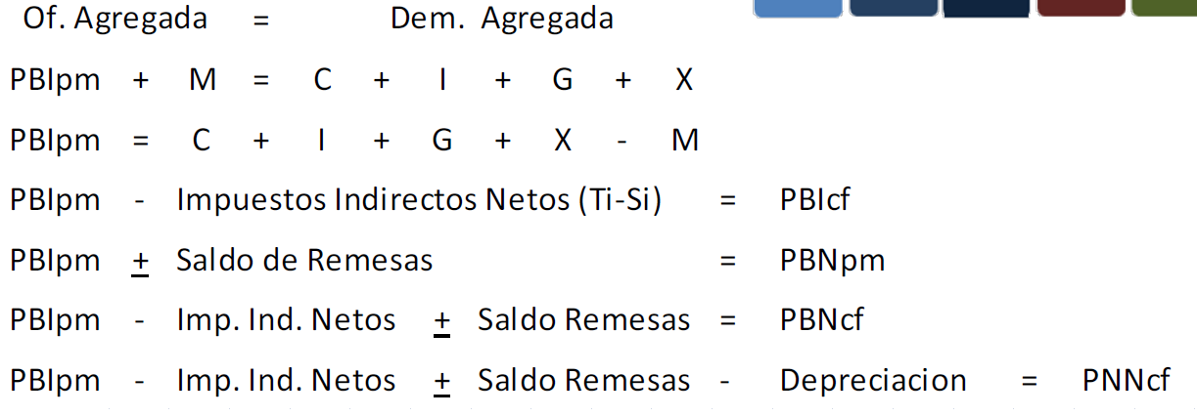

B)

C)

D)

Metodo del Valor Agregado
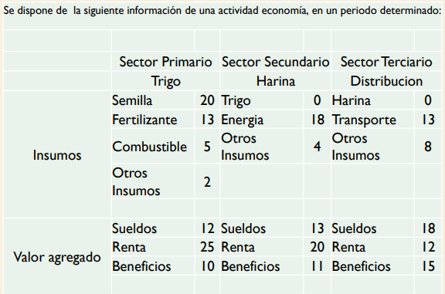

A)

Producción vs. Producto
Producto: refleja la capacidad productiva de un país, es decir, el verdadero valor de los bienes producidos.
Producción: es el proceso mismo de transformación que convierte los factores de producción en un producto o servicio final. En su determinación se adicionan varias veces los mismo bienes.

 | Sector Primario |  | Sector Secundario |  | Sector Terciario
Insumos | Semilla | 20 | Trigo | 87 | Harina | 153
 | Fertilizante | 13 | Energia | 18 | Transporte | 13
 | Combustible | 5 | Otros Insumos | 4 | Otros Insumos | 8
 | Otros Insumos | 2
 |  | 40 |  | 109 |  | 174 | 323
Valor agregado | Sueldos | 12 | Sueldos | 13 | Sueldos | 18
 | Renta | 25 | Renta | 20 | Renta | 12 | S
 | Beneficios | 10 | Beneficios | 11 | Beneficios | 15 | Producto
 |  | 47 |  | 44 |  | 45 | 136
Produccion |  | 87 |  | 153 |  | 219 | 459

Indice de Precios
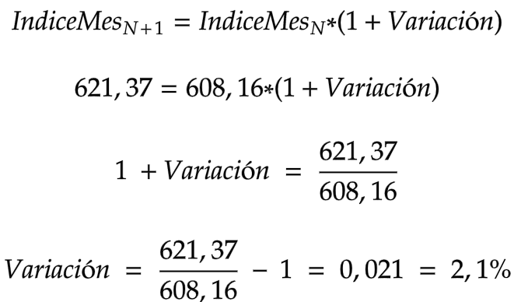
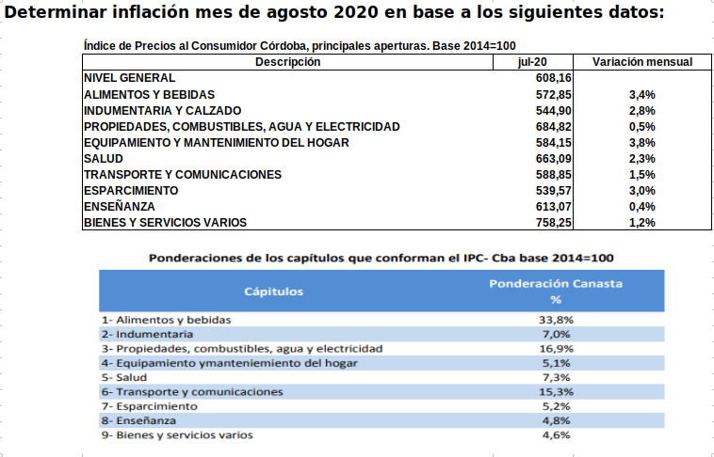

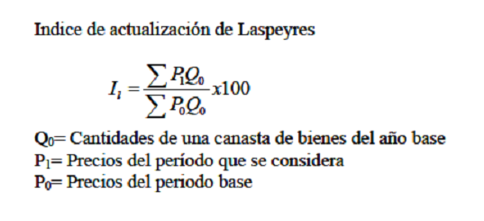

A)

Descripción | 2022-07-20 | Variación mensual | Ponderación | 2022-08-20
NIVEL GENERAL | 608.16 |  | 100.00% | 621.37
ALIMENTOS Y BEBIDAS | 572.85 | 3.40% | 33.80% | 592.33
INDUMENTARIA Y CALZADO | 544.9 | 2.79% | 7.00% | 560.10
PROPIEDADES, COMBUSTIBLES, AGUA Y ELECTRICIDAD | 684.82 | 0.53% | 16.90% | 688.45
EQUIPAMIENTO Y MANTENIMIENTO DEL HOGAR | 584.15 | 3.78% | 5.10% | 606.23
SALUD | 663.09 | 2.32% | 7.30% | 678.47
TRANSPORTE Y COMUNICACIONES | 588.85 | 1.47% | 15.30% | 597.51
ESPARCIMIENTO | 539.57 | 2.99% | 5.20% | 555.70
ENSEÑANZA | 613.07 | 0.38% | 4.80% | 615.40
BIENES Y SERVICIOS VARIOS | 758.25 | 1.22% | 4.60% | 767.50

PBI Real 1
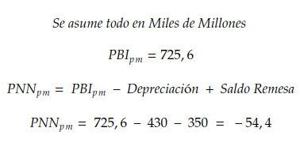
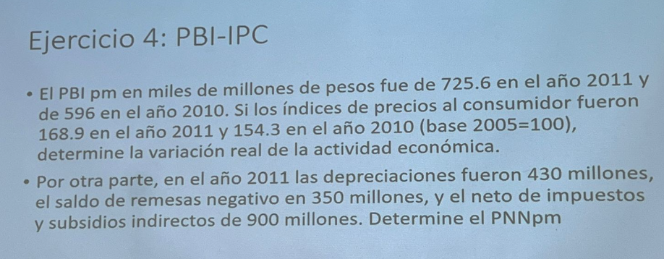

A)

 | La variación Nominal es Simplemente la Variación como la calculamos anteriormente:

 | El problema de esto es que no se tiene en cuenta la inflación, por lo que realmente no podés saber si estás mejor o no, por eso se calcula la Variación Real que si considera la Infación

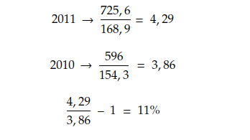

B)

Macro
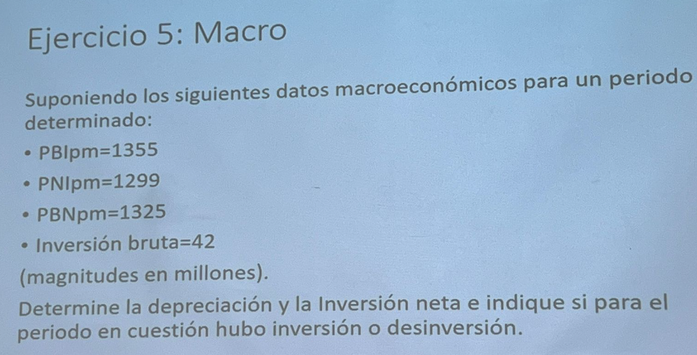
Macro

A)

B)

 | La Inversión Neta hace referencia a lo que se destina realmente a adquirir nuevos bienes o servicios, contrario a la inversión bruta que es lo que se destina a cosas nuevas + reponer las que ya teníamos

 | En este caso la inversión no alcanza a reponer lo que se rompió, por lo que estamos peor que antes de que se rompieran

